目录
 深圳市商速航供应链有限公司

区域 | 渠道名称 | 链接价格 | 派送方式 | 渠道优势简介 | 价格动态 | 执行日期
美国海运 (卡派) | 美森正班-卡派 | 点击进入 | 卡车派 | 预计时效：最快13-22个自然日入仓,热门仓有时效延误理赔！ | 上调 | 2026-03-31
 | 美森MAX-卡派 | 点击进入 | 卡车派 | 预计时效：最快14-24个自然日入仓,热门仓有时效延误理赔！ | 上调 | 2026-03-31
 | 快船EXX-卡派 | 点击进入 | 卡车派 | 预计时效：最快14-24个自然日入仓,热门仓有时效延误理赔！ | 上调 | 2026-03-31
 | 盐田以星南沙合德限时达卡派 | 点击进入 | 卡车派 | 预计时效：最快18-25个自然日入仓.热门仓有时效延误理赔！ | 上调 | 2026-03-31
 | 义乌合德以星限时达卡派 | 点击进入 | 卡车派 | 预计时效：最快18-25个自然日入仓.热门仓有时效延误理赔！ | 上调 | 2026-03-31
 | 普船洛杉矶-卡派 | 点击进入 | 卡车派 | 洛杉矶拆柜-南加州FBA仓库价格优惠,组合仓点大幅调整 | 上调 | 2026-03-31
 | 普船纽约-卡派 | 点击进入 | 卡车派 | 纽约拆柜-美东及周边仓库价格实惠 | 上调 | 2026-03-31
 | 普船萨凡纳-卡派 | 点击进入 | 卡车派 | 萨凡纳拆柜-美东南附近FBA仓库及GA周边仓点最优选择 | 上调 | 2026-03-31
美国海运 (快递派) | 美森正班-海派 | 点击进入 | FEDEX/UPS派 | 预计提取时间:开船后12-15天提取，超时提取有赔付. | 上调 | 2026-03-31
 | 美森加班-海派 | 点击进入 | FEDEX/UPS派 | 预计提取时间:开船后13-16天提取，超时提取有赔付. | 上调 | 2026-03-31
 | 快船EXX-海派 | 点击进入 | FEDEX/UPS派 | 预计提取时间:开船后14-18天提取，超时提取有赔付. | 上调 | 2026-03-31
 | 义乌合德以星限时达海派 | 点击进入 | FEDEX/UPS派 | 预计提取时间:开船后14-18天提取，超时提取有赔付. | 上调 | 2026-03-31
 | 普船洛杉矶-海派 | 点击进入 | FEDEX/UPS派 | 预计提取时间:开船后20-25天提取. | 上调 | 2026-03-31
 | 预配船期表 | 点击进入 | —— | 海运各渠道预配当周及下一周对应船期表. |  | 2026-03-31
海外仓 | 海外仓收费明细 | 点击进入 | 综合 | 自营海外仓综合服务，一件代发价格单询； |  | 2026-03-31

其它 | 注意事项 | 点击进入 | —— | 出货前请详细查阅 |  | 2026-03-31
 | 赔偿说明 | 点击进入 | —— | 出货前请详细查阅 |  | 2026-03-31
 | 专线出货资料模版 | 点击进入 | —— | 根据渠道仓点变化会不定期更新 |  | 2026-03-31
 | FBA仓库邮编地址对照表 | 点击进入 | —— | 亚马逊仓点会不定期新增或关闭 |  | 2026-03-31
 | 交接清单模版 | 点击进入 | —— | 可用任意签名盖章的交接清单 |  | 2026-03-31
 | 禁运品反倾销及特殊监管产品 | 点击进入 | —— | 美线接货原则，相关产品需要资质认证大体明细 |  | 2026-03-31
 | 美国对华反倾销产品目录表 | 点击进入 | —— | 美国对于反倾销产品的归类会不定期更新,以实际出货清关为准! |  | 2026-03-31
特别提示:如客户一旦同意接受我司服务，我司将默认为客户已详细阅读过此价格表内所有备注条款内容，并接受各条款的约束，严格按照备注条款内容执行!
货物下单网址：http://shangs.nextsls.com/wos
中性查件网址：http://tracking.nextsls.com/trace?app=607444a03aff974cf203c187
特别提示：各代理，交货前请下单备好交接清单明细并签名盖章，谢谢配合！
福永仓库地址：深圳市宝安区福海街道福园一路高新建工业区一楼商速航供应链(岗亭直走到底最里面左手边) （导航：商速航福永仓） 联系人：陆先生：15677767671（紧急联系人李先生：15625507507) 收货时间：周一至周六上午9:00~晚上21:00
龙华仓库地址：深圳市龙华区福城街道福民社区富康工业区A2栋厂房1楼（商速航龙华仓） 联系人：党先生：15591381931 收货时间：周一至周六12:00~24:00
义乌仓库地址：浙江省金华市义乌市义乌京东亚洲一号物流园祥瑞路3号门进来右手边上天桥二楼开到头右手边4号库（导航：4栋2楼4号商速航义乌仓） 晚班-联系人：钱先生 电话：18386399460（晚班） 早班-联系人：蔡先生 18083572991（早班） 收货时间：周一至周六上午9:00~晚上21:00
广州仓地址：广东省广州市白云区狮子岭路35号四横路同星空间A101室 联系人：徐生 13376654475 联系人：李生 19128676486 联系人：袁生 19124276567 收货时间：周一至周六12:00~21:00
厦门仓库地址：厦门市湖里区渔港中路18号自贸园12号仓（进门左前方）导航搜索：天鹰快运（厦门中心） 电话：0592-5738618 电话：0592-5738628 联系人：张友 13950174628 收货时间：周一至周六9:00~22:00
泉州仓库地址：泉州市晋江池店镇凤池路凤池路鸿运物流城天鹰快运 电话:0595-22594288 0595-22429199 联系人：黄小姐 13850700342 收货时间：周一至周六9:00~22:00
福州收货地址：福州晓峰驾驶员培训有限公司（通鹤路东） 联系人：黄强强 19196240796 收货时间：周一至周六10:00~21:00
美森/义乌普船报关行 义乌市欣扬报关代理有限公司 33189800E6 离境口岸 (310703) ：上海外高桥保税区 出境关别 (2225)：外港海关

盐田渠道报关件委托报关行更新： 深圳普船 以星 盐田出 报关行请委托以下报关行 深圳市友缘国际物流有限公司 4403980C4Q 离境口岸：盐田（470601） 出境关别（：大鹏海关 （5316）

盐田以星南沙合德DG限时达卡派

SSH盐田以星南沙合德DG限时达卡派

下单渠道：SSHDG04卡派
人民币报价 |  |  |  |  |  |  | 执行日期：2026-3-31
仓库代码 | 深圳交货价 |  |  | 广州交货价 |  |  | 入仓参考时效 （开船后次日起算） | 理赔时效 (自然日) | 返回主页
 | 包税(12KG+) | 包税(51KG+) | 包税(100KG+) | 包税(12KG+) | 包税(51KG+) | 包税(100KG+)
ONT8/LGB8/LAX9/SBD1 IUSP/IUSQ/IUSJ/POC1 POC2/POC3 | 7.6 | 6.6 | 6.6 | 7.6 | 6.6 | 6.6 | 18-20天 | 18天 (开船第二天开始,承诺18天内入仓(送仓当日不算赔付时效),第19天开始, 退0.5元/KG/每天,最多退2元/KG)
SNA4/SBD2/LGB4/LGB6 XLX7/IUTI/IUSW/PSP3 | 7.8 | 6.8 | 6.8 | 7.8 | 6.8 | 6.8 | 18-20天 | 无时效理赔
SMF3/SCK4/LAS1/GYR2 GYR3/MIT2/VGT2/GEU2 GEU3/GEU5/HLI2/TCY2 TCY1/SCK8/SMF6/OAK3 MCE1/LAS6/SJC7/FAT2 PHX5/PHX7/IUTE | 8.1 | 7.1 | 7.1 | 8.1 | 7.1 | 7.1 | 20-22天 | 19天 (开船第二天开始,承诺19天内入仓(送仓当日不算赔付时效),第20天开始, 退0.5元/KG/每天,最多退2元/KG)
ABQ2/QXY8/MCC1 | 8.9 | 7.9 | 7.9 | 8.9 | 7.9 | 7.9 | 20-22天 | 无时效理赔
FTW1/IUSF/DFW6/IAH3 SAT1/FTW5/STL3/PSC2 PDX7 (标红仓点按12KG起收) 单价按100KG段+1/KG 51KG-100KG按100KG+同价 | 100KG起收 | 100KG起收 | 8.4 | 100KG起收 | 100KG起收 | 8.4 | 20-22天 | 无时效理赔
IND9/MDW2/FWA4/MEM1 MQJ1/DEN8/RFD2/ORD2 LFT1 (标红仓点按12KG起收) 单价按100KG段+1/KG 51KG-100KG按100KG+同价 | 100KG起收 | 100KG起收 | 8.6 | 100KG起收 | 100KG起收 | 8.6 | 20-22天 | 无时效理赔
CLT2/RDU2/CLT3/RDU4 (标红仓点按12KG起收) 单价按100KG段+1/KG 51KG-100KG按100KG+同价 | 100KG起收 | 100KG起收 | 9.5 | 100KG起收 | 100KG起收 | 9.5 | 20-22天 | 无时效理赔
ABE8/AVP1/TEB3/TEB9 TPA3 /RMN3/ORF2/SWF2 (标红仓点按12KG起收) 单价按100KG段+1/KG 51KG-100KG按100KG+同价 | 100KG起收 | 100KG起收 | 9.9 | 100KG起收 | 100KG起收 | 9.9 | 20-22天 | 无时效理赔
含税自提(出库费15美金/托 汇率7） | —— | —— | 6.6 | —— | —— | 6.6 | 16-20天 | 无时效理赔
发货与责任条款 为保障运输顺利，请贵司务必遵守以下条款，使用我司服务即视为完全同意本规定。
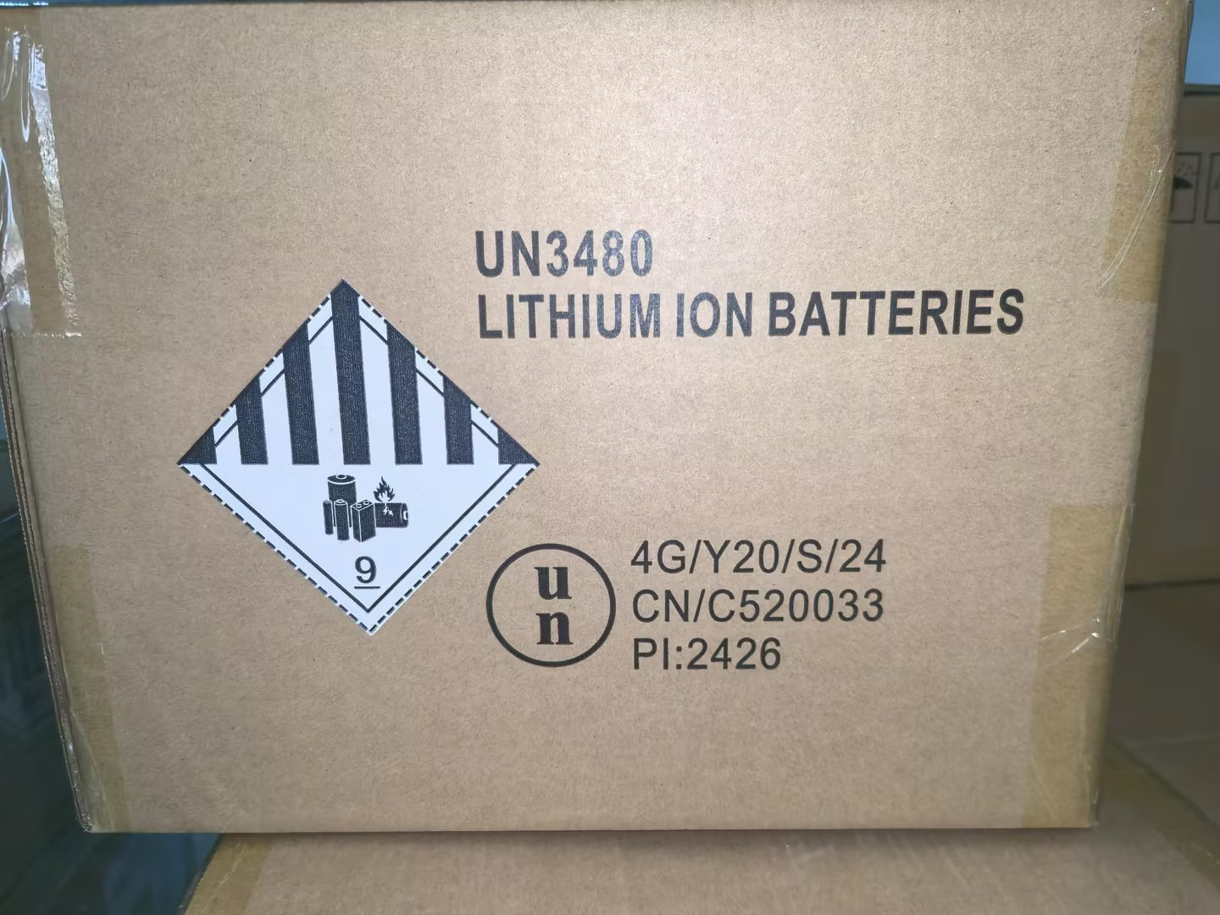
一、发货须知 出货前，须与我司客服确认货物可运性与清关要求。发货人必须提供准确、完整的报关及产品认证文件（如MSDS、UN38.3、危包证等）。如因私自发货、资料不全或错误、货物不合规（含侵权、反倾销产品）导致的一切风险、退货费用及责任，概由贵司承担。
二、包装要求 所有货物外箱及产品上须有永久性“MADE IN CHINA”标识。纯电池/危险品货物须按我司要求使用合规包装，并牢固张贴对应危险品标签（如9类标签、UN标签）及运输标签（如FBA标签）。因包装或标识不合规导致的清关或派送问题，由贵司负责。
三、货物交付要求说明 对于派送货物，收货人签收POD单即视为妥投，异常须在签收时注明或于三日内反馈。亚马逊仓库货物，入仓后一个月内未反馈上架异常则视为正常签收。我司将以POD签收记录作为货物交付完成的最终凭证。
四、赔偿及索赔说明 如未购买保险，货物丢失、损毁赔偿上限为40元人民币/公斤（扣关/提取前），且不退运费。对于运输延误、海关查验、已签收未上架、包装完好内物破损等情况，我司不承担赔偿责任。任何索赔须在货物实际派送日起30天内提出，逾期无效。因贵司申报不符、资料问题或货物自身原因导致的任何损失，我司不承担赔偿责任。
服务小贴士
1>为了更好的服务客户和统计仓位，来货请务必贴上我司的进仓标签.
2>空仓费产生情况：过了截单时间做的行为；更改渠道、客户原因延船期等；货物在截货时间前未到我司国内仓库.
其它费用
按方渠道的计费重是按实际立方数和实重/363取大值计算的,卡派单箱无最低计费重量限制，托盘货物不按方算. 最长边超过120CM小于165CM加收RMB1/KG(按方含税+200/CBM),单边超过165CM拒收； 报关费按200RMB/票。 托盘、木架、木箱类货物泡货计费重*1.1*1.1算计费重； 实重托盘比重达到1:200的比重系数*0.75算比重系数，计费重不*1.1。 自提出库费按“单板限2方/1200磅”取较大值计费，超出部分按第二板计算；超大件自提费用请单独咨询客服。

下单发票模板
客户订单号*
服务* | 广州美西卡派组合二区
地址库编码* | POC3-FEDEX
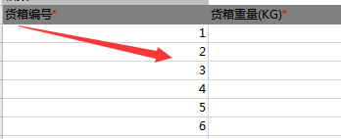
收件人姓名* | POC3-FEDEX
收件人公司* | AMAZON
收件人地址一* | 6120 Clinker Drive |  |  | 填写完整地址 请勿包含双重城市名
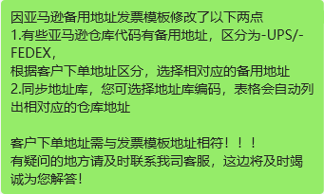
收件人地址二
收件人地址三
收件人城市* | Jurupa Valley
收件人省份/州* | CA
收件人邮编* | 92509
收件人国家代码(二字代码)* | US
收件人电话 | 0000000000
带电* | 否
报关方式* | 买单报关
箱数* | 2
备注
货箱编号* | 货箱重量(KG)* | 货箱长度(CM)* | 货箱宽度(CM)* | 货箱高度(CM)* | 产品英文品名* | 产品中文品名* | 产品申报单价USD* | 产品申报数量* | 产品材质* | 产品海关编码* | 产品用途* | 英文产品品牌* | 中文产品品牌* | 产品型号* | PONumber（卡派填写）* | 产品图片*
FBA18G2GLLJZU000001 | 16 | 58 | 46 | 38 | Vacuum sealing machine | 真空密封机 | 42.68 | 4 | PC与电子元件 | 8414100090 | For vacuum sealing | INKBIRD | INKBIRD | V7230 | 23U7RUGH
FBA18G2GLLJZU000002 | 16 | 58 | 46 | 38 | Vacuum sealing machine | 真空密封机 | 42.68 | 4 | PC与电子元件 | 8414100090 | For vacuum sealing | INKBIRD | INKBIRD | V7230 | 23U7RUGH

